补充资料
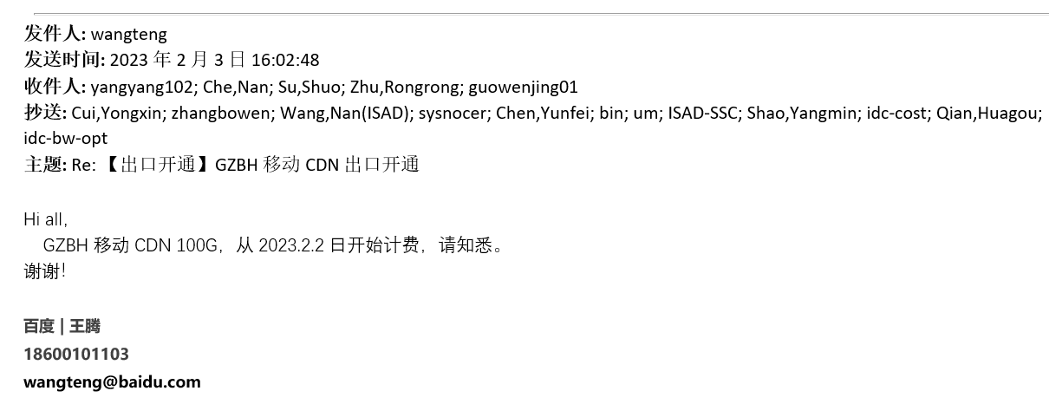
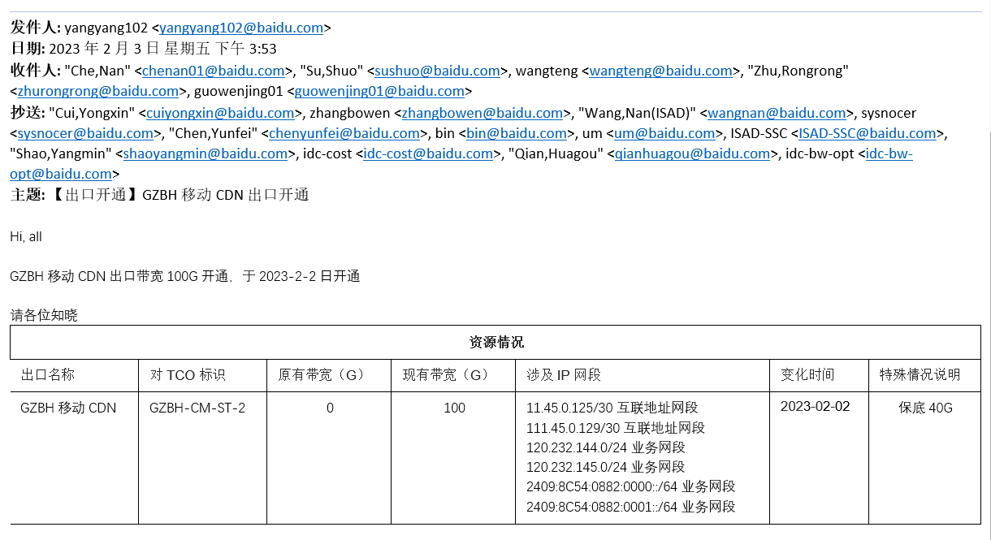
体系 | 地区 | 省份 | BD | 供应商 | 合作单位 | 机架/带宽/裸光纤/电路/工位&库房/其他 | 当前计提合同 | 当月返回合同检查 | 费用类型（机架、带宽、光纤/电路、其他） | 地点 | TCO机房名称（带宽） | 机房（机架） | 起始日期 | 规格 | 计费单位 | 数量/长度 | 金额 | 费用期间 | 业务备注 | 财务备注 | SYS统计 | 运营商统计 | 合同开始日期 | 合同结束时间 | TCO机房英文 | 保底率 | 带宽量 | 保底量
移动 | 华南 | 广东 | 王腾 | 中国移动通信集团广东有限公司广州分公司 | 广州移动 | 带宽 | L20230217001 | #N/A | IDC带宽 | 广州 | GZBH移动CDN | GZBH | 2023-02-02 | 100G | 11,000.00 | 40.00 | 314,285.71 | 202302 | 补202302，已计提40*7/28，调整开始计费日期结算40*27/28，补差额

